직무정의
직무 정의

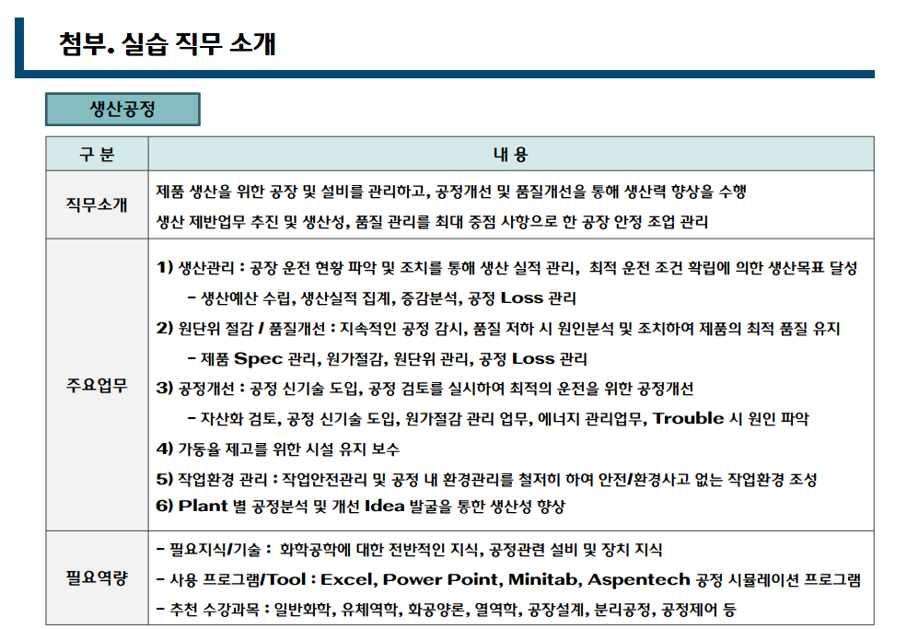

현장실습 세부 시간표 (세부일정 변동 가능)

